活力值系统
caseID | 路径 | 测试点描述 | step No. | 操作步骤 | 数据选择 | 预期结果 | P/F | 表单编号 | 备注
 | 基本 | 活力值消耗规则 | 1 | 进入副本，查看活力值扣除情况 |  | 进入副本后扣除1点活力值 | P
 |  |  | 2 | 副本失败后，查看活力值消耗情况 |  | 消耗（通过对局数/全部对局数*(全部活力值-1)）（向上取整）的活力值 | P
 |  |  |  |  | 通关对局数为0，全部对局为3，配置副本需要活力为10 | 再次消耗活力为0 | P
 |  |  |  |  | 通关对局数为2，全部对局为3，配置副本需要活力为10 | 再次消耗活力为6 | P
 |  |  |  |  | 通关对局数为2，全部对局为5，配置副本需要活力为10 | 再次消耗活力为4 | P
 |  |  |  |  | 通关对局数为2，全部对局为3，配置副本需要活力为6 | 再次消耗活力为4 | P
 |  |  | 3 | 副本成功时，查看活力值消耗情况 | 配置副本需要活力为0 | 消耗活力为0 | P
 |  |  |  |  | 配置副本需要活力为10 | 再次消耗活力为9 | P

 | 基本 | 活力值恢复 | 1 | 玩家在线且活力值不满，玩家产出1点活力值后，查看T时间内活力值继续产出情况 |  | 每10分钟内产出1点活力值 | F | 1124
 |  |  |  |  | T<10min | 不会产出活力值 | P
 |  |  |  |  | T=10min | 产出1点活力值 | P
 |  |  |  |  | T=20min | 产出2点活力值 | P
 |  |  | 2 | 玩家活力值不满，玩家产出1点活力值后立即离线，经过T时间后上线，查看活力值恢复情况 | T<10min | 不会产出活力值 | P
 |  |  |  |  | T=10min | 产出1点活力值 | P
 |  |  |  |  | T=20min | 产出2点活力值 | P
 |  |  |  |  | T>20min | 产出2点活力值，超出时间在倒计时中继续计算 | P
 |  |  | 3 | 玩家活力值不满，玩家离线期间活力值达到上限，进入客户端，查看活力值恢复情况 |  | 活力值恢复满 | P
 |  |  | 4 | 玩家活力值满后，查看活力值产出情况 | 玩家活力值达到上限 | 不再自动恢复活力值 | F | 1120
 |  |  |  |  | 玩家活力值溢出 | 不再自动恢复活力值 | F
 |  |  | 5 | 玩家消耗活力值，使得活力值不满后，查看活力值产出情况 |  | 活力值开始自动恢复 | P

 | 分支 | 活力值溢出上限 | 1 | 进行活力值相关操作，该操作可以是活力值达到5000以上，查看触发情况 | 使用活力药 | 无法完成操作，提示im_recordhuoli_002 | F | 1128
 |  |  |  |  | 领取活力值任务 | 无法完成操作，提示im_recordhuoli_002 | B
 |  |  |  |  | 领取活动奖励的活力值 | 无法完成操作，提示im_recordhuoli_002 | B
 |  |  |  |  | 玩家升级 | 多于部分不会获得 | P

 | 基本 | 活力值上限 | 1 | 配置玩家X级时，活力上限为A，查看客户端中，玩家X级时活力值上限显示情况 | X=1，A=150 | 玩家1级时活力值上限为150 | P
 |  |  |  |  | X=10，A=150 | 玩家10级时活力值上限为150 | P
 |  |  |  |  | X=10，A=200 | 玩家10级时活力值上限为200 | P

 | 基本 | 玩家升级获得活力 | 1 | 配置玩家从X级升到X+1级时获得活力值为A，玩家进行升级操作，查看活力值变化情况 | 玩家当前活力值未满，获得活力值后仍未满 | 玩家升级后，当前活力值增加A | P
 |  |  |  |  | 玩家当前活力值未满，获得活力值后会导致溢出 | 玩家升级后，当前活力值增加A | P
 |  |  |  |  | 玩家当前活力值已满 | 玩家升级后，当前活力值增加A | P
 |  |  |  |  | 玩家当前活力值溢出 | 玩家升级后，当前活力值增加A | P
 |  |  | 2 | 配置玩家从X级升至X+n级中，每次升级获得的活力值总和为B，玩家从X级连续升至X+n等级，查看活力值变化情况 | 玩家当前活力值未满，获得活力值后仍未满 | 玩家升级后，当前活力值增加B | P
 |  |  |  |  | 玩家当前活力值未满，获得活力值后会导致溢出 | 玩家升级后，当前活力值增加B | P
 |  |  |  |  | 玩家当前活力值已满 | 玩家升级后，当前活力值增加B | P
 |  |  |  |  | 玩家当前活力值溢出 | 玩家升级后，当前活力值增加B | P
 |  |  | 3 | 查看活力值变化记录情况 | 客户端 | 客户端显示与玩家活力值变化情况一致 | P
 |  |  |  |  | 数据库 | 数据库记录与玩家活力值变化情况一致 | p

 | 基本 | 活力值ui | 1 | 查看活力值ui显示情况 | 查看布局 | 布局如图 | P
 |  |  |  |  | 查看内容 | 包括活力值icon，活力值条，活力值数字，加号按钮，倒计时信息 | P
 |  |  | 2 | 查看活力值icon |  | 显示样式如图 | P
 |  |  | 3 | 查看活力值条显示情况 |  | 显示出当前活力占总活力值上限的比例
 |  |  |  |  | 当前活力值为0，上限为150 | 活力值条显示为空
 |  |  |  |  | 当前活力值为100，上限为150 | 活力值条填充为2/3
 |  |  |  |  | 当前活力值为100，上限为100 | 活力值条填充满
 |  |  |  |  | 当前活力值为200，上限为100 | 活力值条填充满
 |  |  | 4 | 查看活力值数字显示情况 |  | 显示为“当前活力值/活力值上限” | P
 |  |  |  |  | 当前活力值为0，上限为150 | 显示为“0/150" | P
 |  |  |  |  | 当前活力值为100，上限为150 | 显示为“100/150" | P
 |  |  |  |  | 当前活力值为100，上限为100 | 显示为“100/100" | P
 |  |  |  |  | 当前活力值为200，上限为100 | 显示为“200/100" | P
 |  |  | 5 | 查看加号按钮 |  | 显示在活力值ui最右端 | P
 |  |  |  |  | 点击加号按钮，查看触发情况 | 弹出活力值药使用界面 | P
 |  |  | 6 | 查看倒计时信息 | 查看显示位置 | 显示在活力值ui下方 | P
 |  |  |  |  | 查看显示规则 | 详见倒计时信息显示规则 | P

 | 分支 | 倒计时信息显示规则 | 1 | 查看活力值ui倒计时信息显示情况 | 默认情况下 | 不显示倒计时信息 | P
 |  |  |  |  | 活力值已达上限时，点击活力UI | 不显示倒计时信息 | P
 |  |  |  |  | 活力值已溢出时，点击活力UI | 不显示倒计时信息 | P
 |  |  |  |  | 活力值未满，点击活力UI | 显示倒计时信息 | P
 |  |  | 2 | 查看倒计时信息显示规则 |  | 显示“下一点活力的恢复时间：mm：ss” | P
 |  |  |  |  | 剩余时间为10min时 | 显示“下一点活力的恢复时间：10：00” | P
 |  |  |  |  | 剩余时间为9min30s时 | 显示“下一点活力的恢复时间：09：30” | P
 |  |  |  |  | 剩余时间为10s时 | 显示“下一点活力的恢复时间：00：10” | P
 |  |  | 3 | 查看活力倒计时结束后，变化情况 | 查看活力变化 | 活力值增加1点 | P
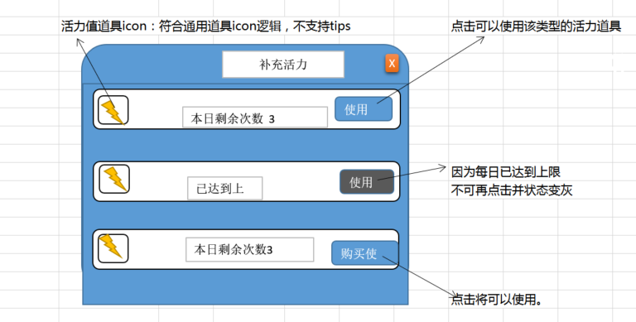
 |  |  |  |  | 查看倒计时变化-活力未满 | 重新从10:00倒计时 | P
 |  |  |  |  | 查看倒计时变化-活力已满 | 倒计时消失 | P
 |  |  | 4 | 进行相关操作，查看倒计时显示情况 | 退出游戏，经过一段时间后，重新登录游戏 | 倒计时时间显示正确 | P
 |  |  |  |  | 退出游戏，修改客户端时间后，重新登录游戏 | 倒计时时间显示正确，不受修改客户端时间影响 | P
 |  |  |  |  | 关闭界面，修改客户端时间后，查看倒计时 | 倒计时时间显示正确，不受修改客户端时间影响 | P
 |  |  | 5 | 触发倒计时后，查看倒计时信息显示情况 | 倒计时期间，再次点击活力条 | 不会再次触发倒计时信息 | P
 |  |  |  |  | 倒计时从第一次触发经过10s后，查看倒计时 | 倒计时信息自动消失 | P

 | 基本 | 活力值药使用界面 | 1 | 打开活力值药使用界面，查看界面情况 | 查看界面布局 | 布局如图 | P
 |  |  |  |  | 查看界面内容 | 包括标题，活力值道具信息区域，关闭按钮 | P
 |  |  | 2 | 查看界面标题 |  | 显示为：补充活力 | F | 1133
 |  |  | 3 | 查看界活力道具信息区域 | 查看界面 | 多种活力值道具信息按回复量从递增顺序依次排列 | F | 1135
 |  |  |  |  | 查看显示内容 | 包括活力道具icon，剩余使用次数，使用按钮 | P
 |  |  | 4 | 查看活力值道具icon |  | 样式如图 | P
 |  |  |  |  | 查看icon规则 | 符合通用道具icon显示规则，不支持tips | P
 |  |  | 5 | 查看剩余使用次数显示情况 |  | 显示为“本日剩余次数：n” | P
 |  |  |  |  | 当前有剩余次数10次 | 显示为“本日剩余次数：10” | P
 |  |  |  |  | 当前有剩余次数1次 | 显示为“本日剩余次数：1” | P
 |  |  |  |  | 当前已无剩余次数 | 显示为“已达到上限” | P
 |  |  | 6 | 查看使用按钮 | 有剩余使用次数时，且活力药充足 | 按钮显示为使用，正常状态 | P
 |  |  |  |  | 无剩余使用次数时，且活力药充足 | 按钮显示为使用，禁用状态 | F | 1134
 |  |  |  |  | 有剩余使用次数时，且活力药不足 | 按钮显示为购买使用，正常状态 | P
 |  |  |  |  | 无剩余使用次数时，且活力药充足 | 按钮显示为使用，禁用状态 | F | 1134
 |  |  | 7 | 点击相关按钮，查看触发情况 | 点击使用按钮 | 触发活力值药使用逻辑 | P
 |  |  |  |  | 点击购买使用按钮 | 触发活力值药购买使用界面 | P
 |  |  | 8 | 查看关闭按钮 |  | 位于界面右上角 | P
 |  |  | 9 | 点击关闭按钮，查看触发情况 |  | 界面关闭 | P

 | 分支 | 活力值药使用逻辑 | 1 | 选中某一种活力药剂A，点击使用按钮，查看触发情况 | 当前活力值未满 | 使用活力药成功 | P
 |  |  |  |  | 当前活力值已满 | 使用活力药成功 | P
 |  |  |  |  | 当前活力值已溢出 | 使用活力药成功 | P
 |  |  |  |  | 使用药剂后，会使活力总量大于5000 | 活力药未扣除，提示im_recordhuoli_002 | F | 1128
 |  |  | 2 | 查看使用活力药成功后，触发情况 | 查看活力药剂icon数量显示情况 | 选中的活力药剂A道具数量减少1 | P
 |  |  |  |  | 查看活力药剂剩余次数 | 选中的活力药剂A剩余使用次数减少1 | P
 |  |  |  |  | 查看活力值增加情况 | 活力值增加活力药剂A提供的活力值 | P
 |  |  |  |  | 查看其他活力药剂B | 其他活力药剂B无变化 | P
 |  |  | 3 | 查看数据库记录情况 | 活力药剂A道具数量 | 数据库记录准确 | P
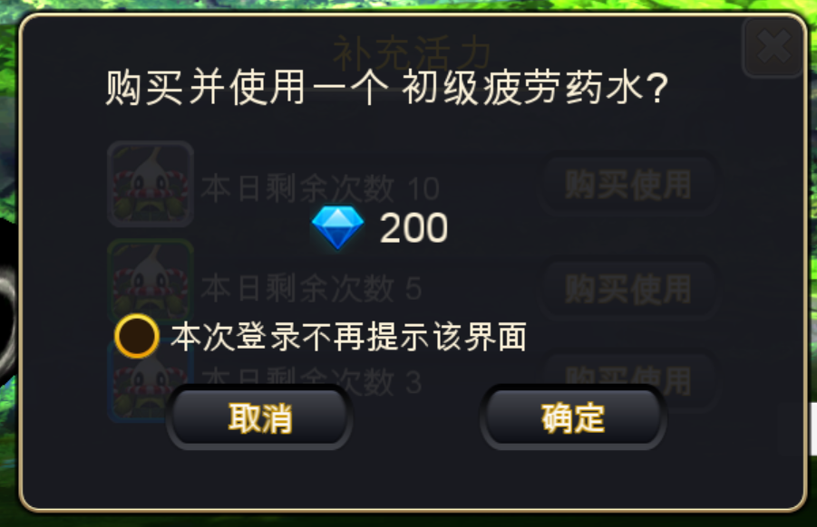
 |  |  |  |  | 活力药剂A剩余使用次数 | 数据库记录准确 | P
 |  |  |  |  | 活力增加情况 | 数据库记录准确 | P

 | 基本 | 活力值药购买使用界面 | 1 | 触发活力值药购买使用界面，查看界面显示情况 | 查看界面类型 | 采用UI通用带钻石显示的提示窗口 | P
 |  |  |  |  | 查看界面模态情况 | 模态显示 | P
 |  |  | 2 | 查看界面文案信息 |  | 购买并使用一个[活力药剂](道具名称)? | F | 1137
 |  |  |  |  | 查看活力药剂文案显示 | 显示为活力药剂道具名称 | F | 1137
 |  |  | 3 | 查看界面单选控件 | 查看显示位置 | 显示在提示文案左下角 | P
 |  |  |  |  | 查看显示内容 | 显示为单选控件 本次登陆不在提示该界面 | F | 1137
 |  |  | 4 | 点击相关按钮，查看触发情况 | 点击取消按钮 | 界面关闭 | P
 |  |  |  |  | 点击确定按钮 | 执行活力值药购买使用逻辑 | P

 | 分支 | 活力值药购买使用逻辑 | 1 | 触发活力药剂A购买使用界面，点击确定按钮，查看触发情况 | 玩家钻石大于等于商城活力药剂售价 | 购买1个活力药剂A后，立即触发使用逻辑 | P
 |  |  |  |  | 玩家钻石小于商城活力药剂售价 | 触发通用确认充值界面 | P
 |  |  | 2 | 购买使用成功后，查看触发情况 | 查看玩家钻石消耗 | 玩家消耗相应数量钻石（商城中活力药剂A的售价） | P
 |  |  |  |  | 查看玩家活力值增长情况 | 活力值增加活力药剂A提供的活力值 | P
 |  |  |  |  | 查看活力药剂A剩余使用次数显示情况 | 选中的活力药剂A剩余使用次数减少1 | P
 |  |  | 3 | 查看数据库记录情况 | 查看玩家钻石消耗 | 数据库记录准确 | P
 |  |  |  |  | 查看玩家活力值增长情况 | 数据库记录准确 | P
 |  |  |  |  | 查看活力药剂A剩余使用次数显示情况 | 数据库记录准确 | P

 | 基本 | 本次登陆不提示单选控件 | 1 | 进入游戏，多次触发购买使用按钮，点击按钮，查看显示情况 |  | 每次点击按钮均会显示活力值药购买使用界面 | P
 |  |  | 2 | 勾选活力值药购买使用界面中“本次登陆不在提示该界面”选项后，多次点击购买使用按钮，查看触发情况 | 钻石充足 | 直接触发活力值药购买使用逻辑 | P
 |  |  |  |  | 钻石不足，通过引导充值 | 直接触发活力值药购买使用逻辑 | P
 |  |  | 3 | 进行相关操作后，再次点击购买使用按钮，查看界面触发情况 | 切换界面 | 直接触发活力值药购买使用逻辑 | P
 |  |  |  |  | 重新登录 | 重新触发活力值药购买使用界面 | P
 |  |  |  |  | 切后台后切回 | 直接触发活力值药购买使用逻辑 | P

 | 分支 | 剩余次数重置 | 1 | 查看玩家活力药剂剩余使用次数重置情况 |  | 每日0点重置 | P
 |  |  |  |  | 服务器时间为23:59时 | 剩余次数未重置 | P
 |  |  |  |  | 服务器时间为0:00时 | 剩余次数重置 | F | 1138
 |  |  | 2 | 玩家处于不同状态，查看剩余次数0点重置情况 | 玩家0点前至0点后均在线 | 剩余次数重置 | F | 1138
 |  |  |  |  | 玩家0点前离线，0点后登陆 | 剩余次数重置 | F | 1138

 | 基本 | 背包使用活力药剂 | 1 | 背包中，使用活力药剂，查看触发情况 | 活力药未达到使用上限 | 提示bag_record_001 | F | 1131
 |  |  |  |  | 活力药已达到使用上限 | 提示bag_record_002 | F | 1131

 | bug相关

UI测试
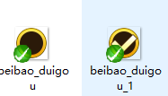
活力值 | 样式 | 版面 | 内页 | 内容 |  |  | 标题 |  |  | 按钮
 |  |  |  | 字色 | 字号 | 位置 | 位置 | 字色 | 字号
活力值 |  | 通用弹出框2 |  | 字色浅 | 24 | 如图闪电与字间距20px左对齐 | 居中 | 30 | 标题用黄色 | 中按钮
活力值-二级界面 |  | 通用弹出框2 |  | 字色浅 | 24 |  |  |  |  | 中按钮

活力值购买 | 文字颜色 | 标题 | 黄色（255,204,0） | P
 |  | 其他文字 | 字色浅（251,241,216） | F | 1142

 | 字号 | 标题 | 30号 | F | 1142
 |  | 其他文字 | 24号 | P

 | 界面布局

活力值-二级界面 | 文字颜色 |  | 字色浅（251,241,216） | F | 1142

 | 字号 |  | 24号 | P

 | 界面布局 |  | 通用弹出框2 | F | 1142

